inscription pour selection CN24
Le secteur sports de l’ASMA Nationale organise les coupes nationales sportives dans les 5 disciplines suivantes : Badminton, Football, Pétanque, Tennis de Table et Volley-ball. Calendrier :
 | 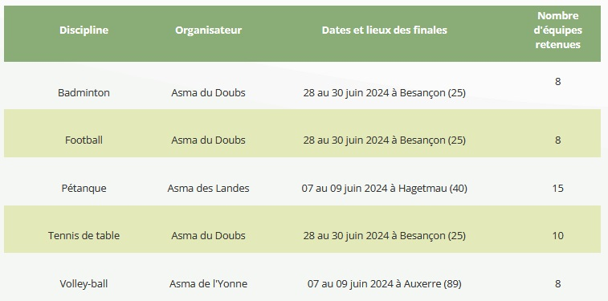
Le règlement de participation de l'ASMA NATIONALE est disponible sur la page : https://www.asma-ationale.fr/upload/client/asma2021/contenu/Sports/Coupes_sportives/Coupes_sportives_2024/Reglement-_general.pdf Le règlement de participation de l'ASMA 87 est régie par des conditions fixées par son conseil d'administration : 1- remplir le fichier ci-après et l'adresser par mail au correspondant ASMA 87 (samir.benothman@asp-public.fr) 2- Une seléction sera alors effectuée au niveau de l'ASMA 87 qui privéligiera : => une mixité de réprésentativité des différents sites (DRAAF-ASP-LYCEES AGRICOLES-ETC...) => une priorisation des adhérents (ouvrant-droits) puis, si besoin pour compléter l'équipe, les conjoints/enfants (ayant-droits) et enfin les externes selon les conditions du règlement interne de l'ASMA nationale. => une priorisation des adhérents n'ayant jamais participé aux coupes sportives précédentes - En cas de non sélection sur le sport privilégié, vous pouvez choisir jusqu'à deux autres disciplines pour tenter une sélection. Attention : La date limite d'inscription est fixée au 19 janvier 2023
Pour l'ASMA 87 votre participation est, en préalable, soumise à une selection basée sur les critères suivants : - remplir le fichier et l'adresser par mail au correspondant ASMA 87 (samir.benothman@asp-public.fr) - Une seléction sera alors effectuée au niveau de l'ASMA 87 qui privéligiera : => une mixité de réprésentativité des différents sites (DDT-DRAAF-DREAL-ASP-LYCEES AGRICOLES...) => une priorisation des adhérents (ouvrant-droits) puis, si besoin pour compléter l'équipe, les conjoints/enfants (ayant-droits) et enfin les externes selon les conditions du règlement interne de l'ASMA nationale. => une priorisation aux adhérents n'ayant jamais participé aux coupes sportives précédentes - En cas de non sélection sur le sport privilégié, vous pouvez choisir jusqu'à deux autres disciplines pour tenter une sélection. Attention : La date limite d'inscription est fixée au 19 janvier 2023 !

 | Nom | Prénom | Statut | Site ASMA 87 (asp, draaf, lycée…) | Date demande | Choix capitanat | Choix sport 1 | Choix sport 2 | Choix sport 3 | teL | MAIL

 |  |  |  |  |  |  |  |  |  |  |  | INSCRIPTION |  | AIDE A LA SELECTION
 |  |  |  |  |  |  |  |  |  |  |  | Sport privilégié : | VOLLEYBALL | Avez-vous déjà participer à une coupe nationale ASMA 87 ? | OUI
 |  |  |  |  |  |  |  |  |  |  |  | Sport choix n°2
 |  |  |  |  |  |  |  |  |  |  |  | Sport choix n°3 |  | Souhaitez-vous être capitaine de l'équipe ASMA 87 ? | NON
 |  |  |  |  |  |  |  |  |  |  |  | NOM : | GODILLOT
 |  |  |  |  |  |  |  |  |  |  |  | PRENOM : | Luc | Votre participation est soumise à conditions ? | OUI
 |  |  |  |  |  |  |  |  |  |  |  | DIRECTION/SERVICE : | DNSI/SUL
 |  |  |  |  |  |  |  |  |  |  |  | TELEPHONE : | 622851224 | Si oui sous conditions, expliquez :
 |  |  |  |  |  |  |  |  |  |  |  | EMAIL : | luc,godillot@asp-public,fr | Condition de santé : pas de blessures, pas de virus, etc …
 |  |  |  |  |  |  |  |  |  |  |  | Nom/Prénom ayant-droit
 |  |  |  |  |  |  |  |  |  |  |  | Sport privilégié :
 |  |  |  |  |  |  |  |  |  |  |  | Sport choix n°2
 |  |  |  |  |  |  |  |  |  |  |  | Sport choix n°3
 |  |  |  |  |  |  |  |  |  |  |  | Nom/Prénom externe
 |  |  |  |  |  |  |  |  |  |  |  | Sport privilégié :
 |  |  |  |  |  |  |  |  |  |  |  | Sport choix n°2
 |  |  |  |  |  |  |  |  |  |  |  | Sport choix n°3

